发布会
Contribution Quotation Format
Project Name 项目名称 | 肺癌筛查防治公益联盟发布会 |  | AZ User Name AZ 用户 | 张富博
HCO Name HCO全称 | 中国医药教育协会 |  | Business Unit 事业部 | OC
4ty Party 第四方供应商全称 | 上海麦田公共关系咨询有限公司 |  | Event Number 活动场次 | ¥1.00
Funding source 支持类型 | 第三方赞助 |  | Event Date 活动日期 | 2019.11.16

Item No. 项目编号 | Description 费用描述 | Unit 单位 | Unit Price (exclu.TAX) 单价（不含税） | QTY 数量 | Total 总价 | Remark 备注
1. 创意策划和设计
1-1 | 项目整体规划医学总监，大数据分析，医学内容查询和整理 | 小时 | ¥600.00 | 50.00 | ¥30,000.00 |  | ¥600.00 | 已改 | 一整年的项目策划，里面包扩16日项目方案，以及2020年一整年方策略撰写案撰写
1-2 | 项目整体规划策略经理，策略制定，流程制定 | 小时 | ¥600.00 | 50.00 | ¥30,000.00 |  | ¥600.00 | 已改
1-3 | 项目整体规划客户经理，前期项目沟通 | 小时 | ¥400.00 | 40.00 | ¥16,000.00 |  | ¥400.00 | 已改
1-4 | 项目KV设计从无到有的设计 | 个 | ¥7,500.00 | 1.00 | ¥7,500.00 |  | ¥7,500.00 | 已改 | 这个不是活动KV，是对外宣传KV，且KV 是纯手绘
1-5 | slogan | 个 | ¥1,500.00 | 1.00 | ¥1,500.00
1-6 | 手势创意 | 个 | ¥1,000.00 | 1.00 | ¥1,000.00 |  | 创意策划+视觉设计包括相关设计及完稿 包括衍生物等设计已经在1-4体现 |  |  |  |  | 未改 | 特殊创意
1-7 | 会议延展设计绕口令H5页面设计 | 页 | ¥2,400.00 | 1.00 | ¥2,400.00 |  | H5页面制作（含5-10页 图文+简单动态+音乐），一般2400包含修改一次 |  |  |  |  | 已改
1-8 | 会议延展设计签到背板设计，1个 | 个 | ¥1,000.00 | 1.00 | ¥1,000.00 |  | 创意策划+视觉设计包括相关设计及完稿 包括衍生物等设计已经在1-4体现 |  |  |  |  | 未改 | 延展设计是不包含在创意策划里的，我们需要按照尺寸调整设计以及完稿
1-9 | 会议延展设计采访背板设计，1个 | 个 | ¥1,000.00 | 1.00 | ¥1,000.00 |  | 创意策划+视觉设计包括相关设计及完稿 包括衍生物等设计已经在1-4体现 |  |  |  |  | 未改 | 1-4只是KV，这个KV是对外宣传KV，不是活动KV，且不含延展设计
1-10 | 会议延展设计日程展架，1个 | 个 | ¥500.00 | 1.00 | ¥500.00 |  | ¥500.00 | 已改
1-11 | 会议延展设计邀请函，1个 | 个 | ¥500.00 | 1.00 | ¥500.00 |  | ¥500.00 | 已改
1-12 | 会议延展设计展示立牌设计，8个 | 个 | ¥500.00 | 8.00 | ¥4,000.00 |  | ¥500.00 | 已改
1-13 | 会议延展设计指示牌设计，1个 | 个 | ¥500.00 | 1.00 | ¥500.00 |  | ¥500.00 | 为何需要8次？ |  | 已改
1-14 | 会议延展设计PPT模板设计 | 个 | ¥700.00 | 1.00 | ¥700.00 |  | ¥700.00 | 已改
1-15 | 会议延展设计台卡、主持人手卡、讲台贴、话筒套、纸袋、背贴、停车证设计 | 个 | ¥500.00 | 7.00 | ¥3,500.00 |  | 创意策划+视觉设计包括相关设计及完稿 包括衍生物等设计已经在1-4体现 |  |  |  |  | 未改 | 延展设计是不包含在创意策划里的，我们需要按照尺寸调整设计以及完稿
1-16 | 会议延展设计签约协议封面、内页设计 | 个 | ¥500.00 | 1.00 | ¥500.00 |  | ¥500.00 | 已改
1-17 | 会议延展设计筛查车流程设计 | 个 | ¥500.00 | 1.00 | ¥500.00 |  | ¥500.00 | 已改
1-18 | 会议延展设计筛查筛查流程设计 | 个 | ¥500.00 | 6.00 | ¥3,000.00 | 1个展架、5个步骤KT
1-19 | 会议延展设计启动道具设计 | 个 | ¥500.00 | 1.00 | ¥500.00 |  | ¥500.00 | 已改
1-20 | 会议延展设计车身贴设计 | 个 | ¥500.00 | 1.00 | ¥500.00 |  | ¥500.00 | 已改
1-21 | 会议延展设计环屏、圆屏、背屏、地屏场景设计 | 个 | ¥1,000.00 | 8.00 | ¥8,000.00 |  | 1000元一场 | 为何需要8次？ |  | 场地特殊，每个场景都需要设计，且根据现有环节已经不止8个场景设计
1-22 | 媒体宣传设计宣传海报设计（明星、公益、绕口令推广、肺扬之家推送设计等） | 个 | ¥500.00 | 6.00 | ¥3,000.00 |  | ¥500.00 | 为何需要6次？ |  | 需要设计6张海报，每张海报用途不一样，不是只用在16日发布会上
1-23 | 文案专家及公益大使致辞稿、串词，宣传海报展示文案、绕口令文案、战略协议、邀请函文案 | 个 | ¥1,400.00 | 20.00 | ¥28,000.00 |  | ¥1,400.00 | 已改
1-24 | 文案新闻稿撰写 | 篇 | ¥2,000.00 | 15.00 | ¥30,000.00 |  | ¥2,000.00 | 已改
1-25 | 幻灯片撰写联盟规划幻灯撰写 | page | ¥300.00 | 100.00 | ¥30,000.00 |  | ¥300.00 | 已改
Sub-total |  |  |  |  | ¥204,100.00
2.物料制作
2-1 | 签到背板3*5M，桁架喷绘 | 个 | ¥140.00 | 15.00 | ¥2,100.00 |  | ¥140.00 | 已改
2-2 | 日程立牌0.8*1.8M，防风立牌 | 个 | ¥400.00 | 1.00 | ¥400.00 |  | ¥200.00 | 未改 | 特殊材质，户外防风立牌 | ¥400.00 | 已改
2-3 | 展示立牌0.8*1.8M，防风立牌，肺扬之家、点内、筛查车流程、筛查场景、爱康、平安、人寿、问卷调研，其中肺扬、场景、流程、问卷做2套， | 个 | ¥400.00 | 12.00 | ¥4,800.00 |  | ¥200.00 | 未改 |  | ¥400.00 | 已改
2-4 | 指示牌0.8*1.8M，防风立牌， | 个 | ¥400.00 | 6.00 | ¥2,400.00 |  | ¥200.00 | 未改 |  | ¥400.00 | 已改
2-5 | 康康立牌（2种样子，会场）2米，铝合金展板 | 个 | ¥200.00 | 2.00 | ¥400.00 |  | ¥200.00 | 未改 | 写真覆KT后金属架支撑 | ¥200.00 | 已改
2-6 | 采访处背板3*5M，桁架喷绘 | 个 | ¥140.00 | 15.00 | ¥2,100.00
2-7 | 话筒套 | 个 | ¥35.00 | 5.00 | ¥175.00
2-8 | 讲台花 | 个 | ¥500.00 | 1.00 | ¥500.00
2-9 | 讲台贴 | 个 | ¥35.00 | 1.00 | ¥35.00 |  | ¥35.00 | 已改
2-10 | 主持人手卡 | 张 | ¥3.50 | 10.00 | ¥35.00 |  | ¥3.50 | 已改
2-11 | 签到台卡 | 个 | ¥5.00 | 1.00 | ¥5.00 |  | ¥5.00 | 已改
2-12 | 嘉宾台卡 | 个 | ¥5.00 | 20.00 | ¥100.00 |  | ¥5.00 | 已改
2-13 | 椅背贴 | 张 | ¥5.00 | 180.00 | ¥900.00 | 及时贴 | ¥5.00 | 已改
2-14 | 停车证 | 张 | ¥5.00 | 60.00 | ¥300.00
2-15 | 定制金属徽章，背面吸铁扣 | 个 | ¥20.00 | 200.00 | ¥4,000.00 |  | 橡胶环是每一个印刷都不一样还是都一样？若是都一样费用要减半 |  |  | 已换制作物
2-16 | 茶歇纸袋定制，带双面印刷，250x330x110mm | 个 | ¥15.00 | 180.00 | ¥2,700.00 |  | ¥15.00 | 已改
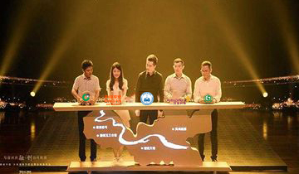
2-17 | 签约仪式道具签约笔、签约笔、签约纸张定制 | 套 | ¥300.00 | 7.00 | ¥2,100.00
2-18 | 肺癌防治启动仪式道具 | 套 | ¥1,500.00 | 7.00 | ¥10,500.00 |  | 什么道具？
2-19 | 桌椅租赁签到桌1张含桌布、签约桌2张含桌布 | 套 | ¥600.00 | 3.00 | ¥1,800.00
2-20 | 肺筛车布置车身贴车身贴，2面，可转移车贴 | 面 | ¥100.00 | 90.00 | ¥9,000.00 | (主面4*9M*2,拓展门贴面3*3*2） | 有多少平米？一平米询价下来是100元左右 |  | 已改
2-21 | 肺筛车布置车内口号贴车内口号贴，4个，0.5*0.8M，可转移车贴 | 个 | ¥100.00 | 4.00 | ¥400.00 |  | 共计400 | 已调整
2-22 | 肺筛车布置车头LOGO车头LOGO，6种样子 | 个 | ¥80.00 | 12.00 | ¥960.00
2-23 | 肺筛车布置流程海报车内流程海报 | 张 | ¥50.00 | 2.00 | ¥100.00
2-24 | 肺筛车布置车尾贴车尾贴 | 张 | ¥300.00 | 1.00 | ¥300.00 |  | ¥300.00 | 已调整
2-25 | 会议桌租赁（含桌布） | 张 | ¥600.00 | 8.00 | ¥4,800.00 |  | 新增
2-26 | X展架-中午午餐处 | 天 | ¥140.00 | 2.00 | ¥280.00
2-27 | 防风立牌-筛查流程 | 块 | ¥400.00 | 1.00 | ¥400.00
2-28 | 画架-筛查流程用 | 个 | ¥120.00 | 5.00 | ¥600.00
2-29 | 筛查流程步骤，KT板写真，60*90CM | 天 | ¥60.00 | 5.00 | ¥300.00
2-30 | 康康演员 | 天 | ¥1,000.00 | 1.00 | ¥1,000.00 |  | 此演员是做什么的？建议去除不必要的人员 |  | 是穿着康康服装表演的演员，康康的头有1米多款，且还要配合跳肺扬操，邀请较高
Sub-total |  |  |  |  | ¥53,490.00
3.设备和进场
3-1 | 笔记本电脑 | 台 | ¥150.00 | 4.00 | ¥600.00
3-2 | 对讲机 | 台 | ¥20.00 | 10.00 | ¥200.00
3-3 | 专业翻页器 | 台 | ¥800.00 | 1.00 | ¥800.00
3-4 | 安装拆场人工费15号搭建，16号撤场 | 人/工 | ¥200.00 | 10.00 | ¥2,000.00 |  | ¥200.00 | 已改
3-5 | 筛查车布置人工费特殊专业人员安装 | 人/工 | ¥1,200.00 | 8.00 | ¥9,600.00 |  | 什么专业人员？为何需要8人？ | 需要提供合理人工，8个人的分工是什么样的？若是需要专业人员拆卸ct机，拆装各两人总计四个人 | 专业CT车贴面人员，要求较高，需要反复拆装，且CT车内有辐射
3-6 | 接电板 | 个 | ¥100.00 | 10.00 | ¥1,000.00
Sub-total |  |  |  |  | ¥13,200.00
4. 视频制作
4-1 | 开场视频脚本撰写根据客户要求撰写视频脚本 | 套 | ¥5,000.00 | 1.00 | ¥5,000.00 |  | 单个视频费用（5分钟内）控制在2万5
4-2 | 开场视频制作（特殊尺寸）包含素材收集、整理， | 分钟 | ¥8,000.00 | 3.00 | ¥24,000.00
4-3 | 开场视频剪辑根据创意脚本，对已经存在的素材进行剪辑、处理、拼接、合成 | 小时 | ¥500.00 | 16.00 | ¥8,000.00 |  | 场地复杂，不是常规意义的视频，每个视频都有3个屏幕，视频中还包含动画，平均每套片子可以分成3个视频，等于每个视频低于2.5万
4-4 | 开场视频渲染输出 | 小时 | ¥80.00 | 36.00 | ¥2,880.00
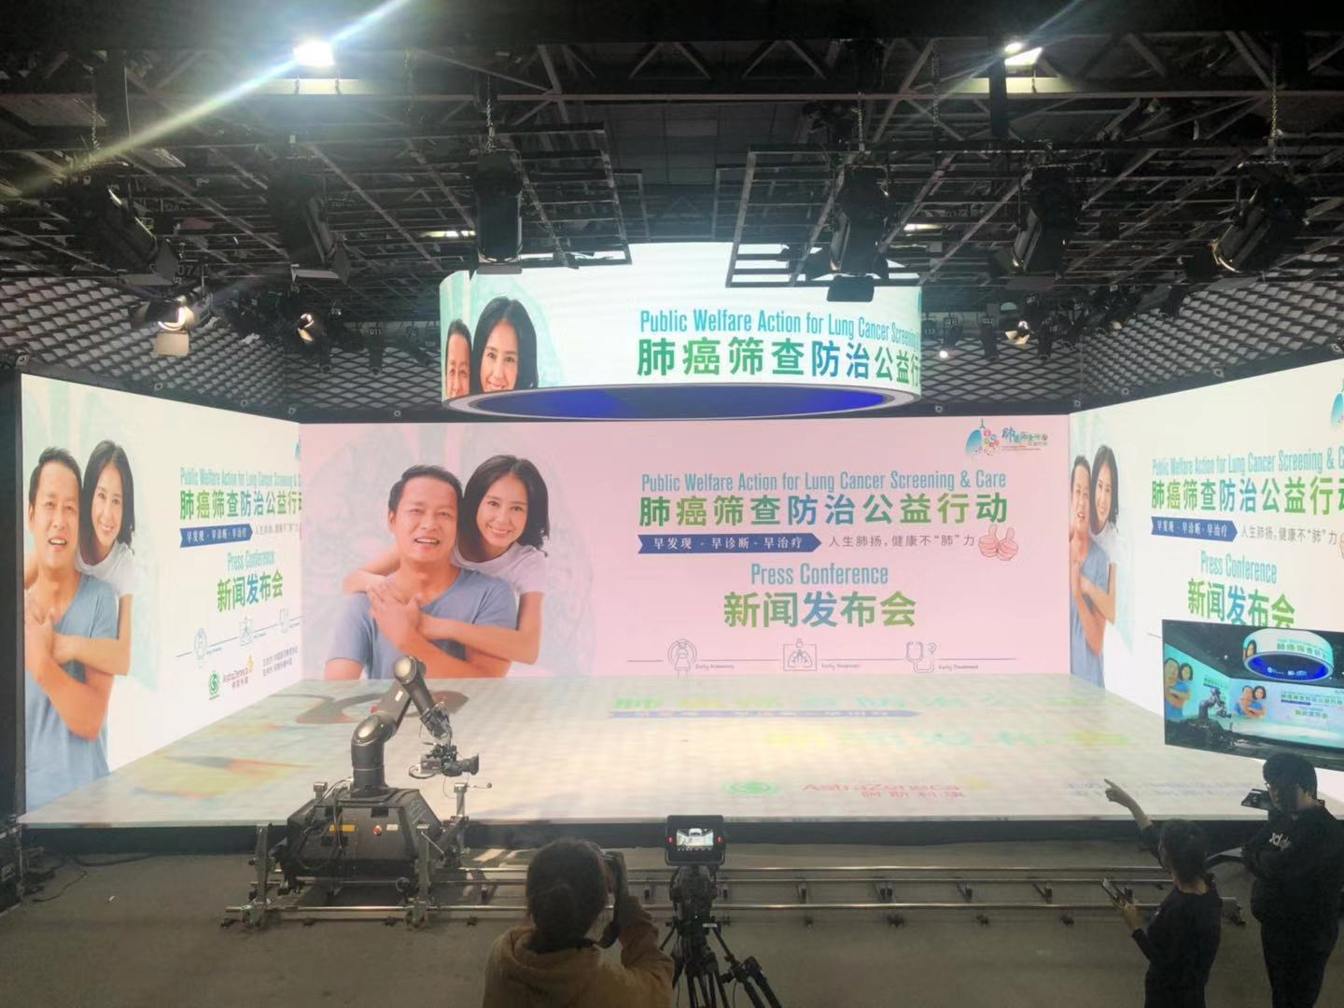
4-5 | 开场视频MG动画制作 | 秒 | ¥380.00 | 60.00 | ¥22,800.00
4-6 | 开场视频文件编辑/视频较色调节视频特效、亮度,对比度,饱和度等 | 秒 | ¥580.00 | 60.00 | ¥34,800.00
4-7 | 开场视频配音专业配音 | 分钟 | ¥1,200.00 | 3.00 | ¥3,600.00
4-8 | 开场视频音乐音效对提供的视频进行音效配乐 | 分钟 | ¥1,000.00 | 3.00 | ¥3,000.00
4-9 | 开场视频字幕 | 分钟 | ¥800.00 | 3.00 | ¥2,400.00
4-10 | 开场视频后期合成整合视频文件, 输出对应格式文件 | 分钟 | ¥1,000.00 | 3.00 | ¥3,000.00
4-11 | 开场视频专家采访摄像师及器材，灯光、提词器 | 次 | ¥5,000.00 | 1.00 | ¥5,000.00
4-12 | 公益片视频脚本撰写根据客户要求撰写视频脚本 | 套 | ¥5,000.00 | 1.00 | ¥5,000.00
4-13 | 公益片视频手绘动画制作 | 秒 | ¥580.00 | 60.00 | ¥34,800.00
4-14 | 公益片视频剪辑根据创意脚本，对已经存在的素材进行剪辑、处理、拼接、合成 | 小时 | ¥500.00 | 16.00 | ¥8,000.00
4-15 | 公益片视频渲染输出 | 小时 | ¥80.00 | 36.00 | ¥2,880.00
4-16 | 公益片视频文件编辑/视频较色调节视频特效、亮度,对比度,饱和度等 | 秒 | ¥580.00 | 60.00 | ¥34,800.00
4-17 | 公益片视频配音专业配音 | 分钟 | ¥1,200.00 | 3.00 | ¥3,600.00
4-18 | 公益片视频音乐音效对提供的视频进行音效配乐 | 分钟 | ¥1,000.00 | 3.00 | ¥3,000.00
4-19 | 公益片视频字幕 | 分钟 | ¥800.00 | 3.00 | ¥2,400.00
4-20 | 公益片视频后期合成整合视频文件, 输出对应格式文件 | 分钟 | ¥1,000.00 | 3.00 | ¥3,000.00
4-21 | 绕口令宣传片视频脚本撰写根据客户要求撰写视频脚本 | 套 | ¥5,000.00 | 1.00 | ¥5,000.00
4-22 | 绕口令宣传片群众演员 | 人 | ¥800.00 | 5.00 | ¥4,000.00
4-23 | 绕口令宣传片拍摄摄像师及器材 | 天 | ¥2,500.00 | 1.00 | ¥2,500.00
4-24 | 绕口令宣传片视频剪辑根据创意脚本，对已经存在的素材进行剪辑、处理、拼接、合成 | 小时 | ¥500.00 | 15.00 | ¥7,500.00
4-25 | 绕口令宣传渲染输出 | 小时 | ¥80.00 | 20.00 | ¥1,600.00
4-26 | 绕口令现场挑战视频文件编辑/视频较色调节视频特效、亮度,对比度,饱和度等 | 秒 | ¥580.00 | 20.00 | ¥11,600.00
4-27 | 绕口令现场挑战视频音乐音效对提供的视频进行音效配乐 | 分钟 | ¥1,000.00 | 3.00 | ¥3,000.00
4-28 | 绕口令现场挑战视频字幕 | 分钟 | ¥800.00 | 3.00 | ¥2,400.00
4-29 | 绕口令现场挑战视频后期合成整合视频文件, 输出对应格式文件 | 分钟 | ¥1,000.00 | 3.00 | ¥3,000.00
4-30 | 防治地图视频脚本撰写根据客户要求撰写视频脚本 | 套 | ¥5,000.00 | 1.00 | ¥5,000.00
4-31 | 防治地图视频特效制作 | 秒 | ¥380.00 | 30.00 | ¥11,400.00
4-32 | 防治地图视频渲染输出 | 小时 | ¥80.00 | 12.00 | ¥960.00
4-33 | 防治地图视频文件编辑/视频较色调节视频特效、亮度,对比度,饱和度等 | 秒 | ¥580.00 | 40.00 | ¥23,200.00
4-34 | 防治地图视频音乐音效对提供的视频进行音效配乐 | 分钟 | ¥1,000.00 | 1.00 | ¥1,000.00
4-35 | 防治地图视频字幕 | 分钟 | ¥800.00 | 1.00 | ¥800.00
4-36 | 防治地图视频后期合成整合视频文件, 输出对应格式文件 | 分钟 | ¥1,000.00 | 1.00 | ¥1,000.00
4-37 | 绕口令成绩公布视频脚本撰写根据客户要求撰写视频脚本 | 套 | ¥5,000.00 | 1.00 | ¥5,000.00
4-38 | 绕口令成绩视频特效制作 | 秒 | ¥380.00 | 30.00 | ¥11,400.00
4-39 | 绕口令成绩视频渲染输出 | 小时 | ¥80.00 | 15.00 | ¥1,200.00
4-40 | 绕口令成绩视频文件编辑/视频较色调节视频特效、亮度,对比度,饱和度等 | 秒 | ¥580.00 | 30.00 | ¥17,400.00
4-41 | 绕口令成绩视频音乐音效对提供的视频进行音效配乐 | 分钟 | ¥1,000.00 | 1.00 | ¥1,000.00
4-42 | 绕口令成绩视频字幕 | 分钟 | ¥1,000.00 | 1.00 | ¥1,000.00
4-43 | 绕口令成绩视频后期合成整合视频文件, 输出对应格式文件 | 分钟 | ¥1,000.00 | 1.00 | ¥1,000.00
4-44 | 专家绕口令抖音视频特效制作 | 秒 | ¥380.00 | 30.00 | ¥11,400.00
4-45 | 专家绕口令抖音视频音乐音效对提供的视频进行音效配乐 | 分钟 | ¥1,000.00 | 1.00 | ¥1,000.00
4-46 | 专家绕口令抖音视频视频字幕 | 分钟 | ¥1,000.00 | 1.00 | ¥1,000.00
4-47 | 专家绕口令抖音视频后期合成整合视频文件, 输出对应格式文件 | 分钟 | ¥1,000.00 | 1.00 | ¥1,000.00
4-48 | 现场场景特效--slogen 人生肺扬健康不肺力圆屏特效 | 秒 | ¥380.00 | 15.00 | ¥5,700.00
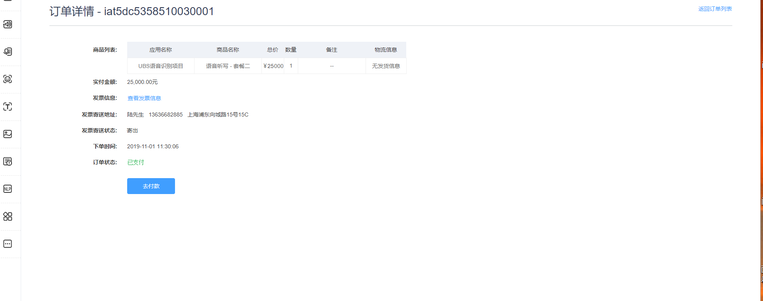
4-49 | 现场场景特效--KV主KV特效 | 秒 | ¥380.00 | 15.00 | ¥5,700.00
4-50 | 现场场景特效--LOGO左右屏LOGO特效 | 秒 | ¥380.00 | 15.00 | ¥5,700.00
4-51 | 现场场景特效--场景筛查场景特效 | 秒 | ¥380.00 | 15.00 | ¥5,700.00
4-52 | 现场场景特效--绕口令公益大使绕口令及倒计时特效 | 秒 | ¥380.00 | 30.00 | ¥11,400.00
Sub-total |  |  |  |  | ¥382,520.00
5. 绕口令挑战H5制作
5-1 | 系统云服务 | 月 | ¥3,600.00 | 1.00 | ¥3,600.00 |  | 哪一个云？ | 腾讯云，授权就是产品使用SN
5-2 | 科大讯飞商用AI学习语音识别SDK开发授权 | 次 | ¥25,000.00 | 1.00 | ¥25,000.00 |  | 授权文件请提供，包含报价
5-3 | 用户扫码登录及新用户注册基于公众号的静默授权或普通授权，手机号或微信登录 | 次 | ¥3,000.00 | 1.00 | ¥2,000.00
5-4 | H5页面定制开发（7页） | 项 | ¥1,200.00 | 7.00 | ¥8,400.00 |  | 这是一个微网站还是一个简单h5？如果是微网站性质，请找it bp审核 |  | h5的话az的标准是一次改动1200 | 已改 | H5仅用于承载活动用语音识别功能
5-5 | 语音压缩和上传功能开发 | 项 | ¥3,000.00 | 1.00 | ¥3,000.00 |  | 找it bp审核
5-6 | 音频控制和数据管理对讯飞处理过的文本信息进行近似度比对、时长比对、发音近似度比对。 | 项 | ¥3,000.00 | 1.00 | ¥3,000.00 |  | 找it bp审核 | 和bp沟通后报价已做调整
5-7 | 计分系统开发通过既定算法统计观众语音评分，并进行排序 | 项 | ¥3,000.00 | 1.00 | ¥3,000.00 |  | 找it bp审核
5-8 | 转发链接跟踪和计数系统 | 项 | ¥1,500.00 | 1.00 | ¥1,500.00 |  | 找it bp审核
5-9 | 转发点击和浏览量计数统计用链接的浏览量 | 项 | ¥3,000.00 | 1.00 | ¥3,000.00 |  | 找it bp审核
5-10 | 后台框架搭建浏览其他指标性数据 | 项 | ¥3,000.00 | 1.00 | ¥3,000.00 |  | 找it bp审核
5-11 | 远程技术支持 | 人 | ¥1,000.00 | 2.00 | ¥2,000.00 |  | 找it bp审核
Sub-total |  |  |  |  | ¥57,500.00
6. 人员服务和其他
6-1 | 项目沟通管理客户经理2人，项目相关所有内容沟通，进度跟进 | 小时 | ¥300.00 | 120.00 | ¥36,000.00 |  | ¥300.00 | 已改
6-2 | 项目协调，与各协会、合作方沟通（中国抗癌协会、中国教育协会、爱康、点内、人寿、平安等） | 小时 | ¥500.00 | 80.00 | ¥40,000.00 |  | ¥300.00 | 未改 | 总经理邀请卫健委、疾控中心、各企业总经理等联络沟通
6-6 | 会议专业主持人 | 人/天 | ¥5,000.00 | 1.00 | ¥5,000.00 |  | 新增 | 电视台专业主持人价格3000-5000 |  | 已改
6-7 | 总控 | 人/天 | ¥2,000.00 | 1.00 | ¥2,000.00
6-8 | 会议支持人员 | 人/天 | ¥300.00 | 6.00 | ¥1,800.00 |  | ¥300.00 | 已改
6-9 | 筛查车演讲人员（主席级别） | 人/天 | ¥4,000.00 | 1.00 | ¥4,000.00 |  | 是讲者吗？是的话需列清楚级别和时长 |  | 这个对应az讲者的什么级别？ | 外请协会人员，级别协会秘书
6-10 | 礼仪小姐含服装 | 人/天 | ¥1,000.00 | 4.00 | ¥4,000.00
6-11 | 摄像师11月16日,2人1天 | 人/天 | ¥1,500.00 | 2.00 | ¥3,000.00 |  | ¥1,500.00 | 已改
6-12 | 摄影师11月16日,2人1天， | 人/天 | ¥1,500.00 | 2.00 | ¥3,000.00 |  | 为何有两项摄影师11.16？ |  | 内场和外场
6-13 | 云摄影图片直播 | 次 | ¥5,000.00 | 1.00 | ¥5,000.00 |  | 流量大小？ |  | 根据实际拍摄而定
6-14 | 高铁费上海往返北京，6人 | 次 | ¥600.00 | 12.00 | ¥7,200.00
6-15 | 通话费餐费市内交通费，6人 | 人/天 | ¥100.00 | 12.00 | ¥1,200.00 |  | 会议人员100一天 |  | 已改
6-16 | 住宿费住宿，6人2晚 | 间/晚 | ¥300.00 | 6.00 | ¥1,800.00 |  | 300每晚每天，可以考虑share room |  |  | 已改
6-17 | 搭建物料运输 | 次 | ¥2,000.00 | 2.00 | ¥4,000.00
6-18 | 筛查车布置物料运输费材料运输 | 次 | ¥1,500.00 | 2.00 | ¥3,000.00
6-19 | 其他物料运输桌椅运输等 | 次 | ¥1,500.00 | 1.00 | ¥1,500.00 |  | 这是什么运输？ |  | 租赁的酒店会议桌，印刷纸袋、徽章等运输
6-20 | 停车费30辆，10元/小时 | 小时 | ¥10.00 | 120.00 | ¥1,200.00
6-21 | 场地考察费用（上海-北京，火车票） | 次 | ¥600.00 | 2.00 | ¥1,200.00 | 新增
6-22 | 通话费餐费市内交通费，6人 | 人/天 | ¥0.00 | 1.00 | ¥0.00 | 新增 |  | 141行已有出现 | 已删
6-23 | 总经理拜访疾控中心专家费用（上海-北京，飞机票） | 次 | ¥1,500.00 | 2.00 | ¥3,000.00 | 新增 |  | 若是az内部不应该charge到赞助，若是外部，是哪里的总经理？1200是一等座费用，为何需要一等座？ | 已改，麦田总经理
6-24 | 通话费餐费市内交通费，6人 | 人/天 | ¥0.00 | 1.00 | ¥0.00 | 新增 |  | 141行已有出现 | 已删
6-25 | 购书-现货流感病毒 | 本 | ¥85.00 | 200.00 | ¥17,000.00 | 新增
6-26 | 购书-代购费（服务费+代付公司税费16%） | 本 | ¥13.60 | 200.00 | ¥2,720.00 | 新增
Sub-total |  |  |  |  | ¥147,620.00
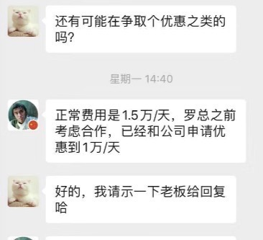
 |  |  |  |  | ¥858,430.00 |  | ¥828,430.00
11. 4th Party Service Fee-第四方服务费
12. 4th Party Tax-第四方税费
13. HCO Management Fee-HCO管理费10% |  |  | ¥85,843.00 | ¥1.00 | ¥85,843.00 |  | 为何是10w?请做成公式，我们只接受10%以下的赞助管理费，且需要是按照公式计算出来的，不能约定具体数 |  | 不能倒算。只能接受上面加总数*#%，请用公式表达 | 11-1里的税，是第三方开票的税费，这个税费是协会总体开票的税，所以无法去除
14. HCO Tax-HCO税费 |  |  | ¥63,455.15 | ¥1.00 | ¥63,455.15 |  | 税率多少？ | 税费6.72% | 在11-1已经算过税费了，税费不能重复计算，建议去除11-1的税费，保留hco 整体的税费，整体税费的算法也不能倒算，需要做成公式为上面总数*#%

Total-总计 |  |  |  |  | ¥1,007,728.15

